关系图
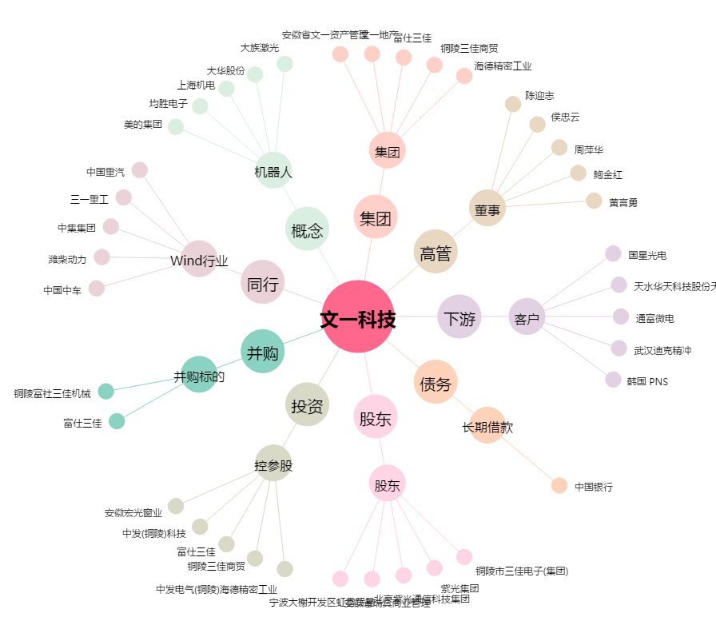
文一科技[600520.SH] - 关系概览图

